入札時の注意点
※ 総合評価落札方式での入札時の注意点について

入札書入力画面（受注者側画面）

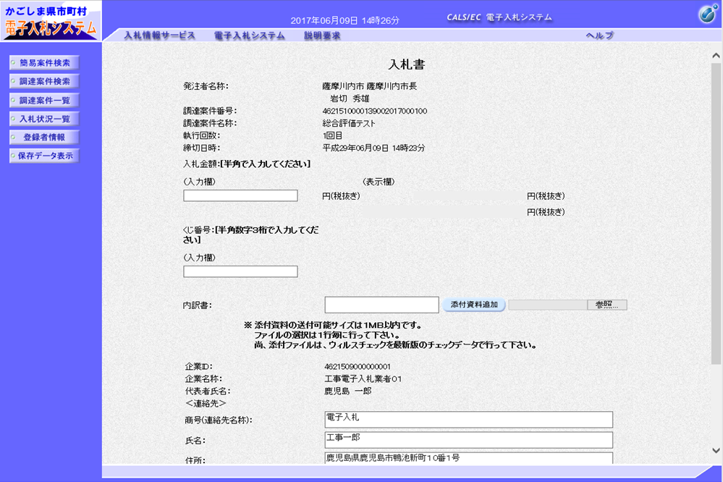

入札書の入力画面で「※総合評価落札方式においては、必ず、くじ番号（入札者が任意に選定する３桁の数字）を入力して下さい。

